DFDs
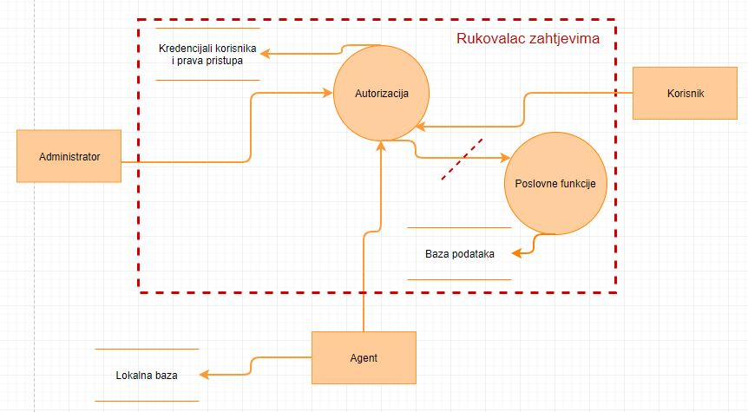
Kontekstni dijagram
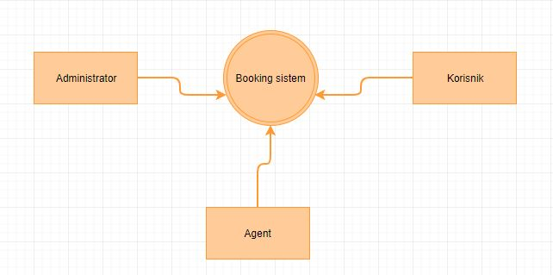

Nivo 1 - Booking sistem
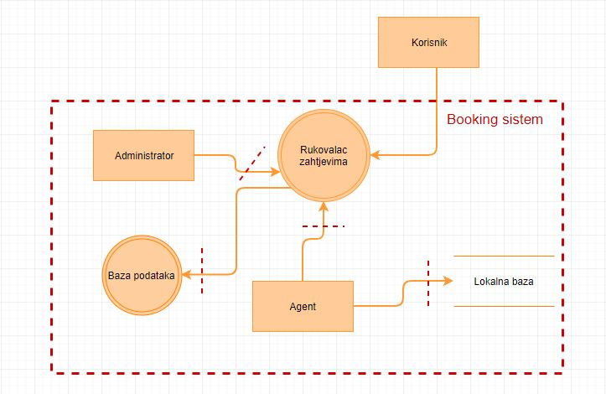

Nivo 2 - Booking rukovalac zahtjevima

